Лист1
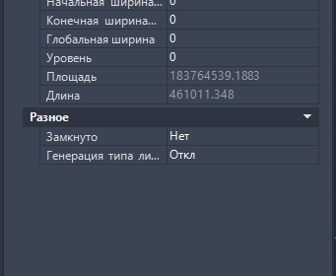
9138
8214
2784
2858
2883
1558
204268
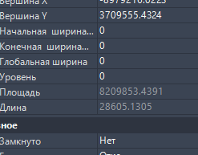
695
4462
496
8056
401
6

245819

245.819

183764539 | 183.764539

8209853 | 8.209853

196.8

Длина проходов по оси, м | 246

Длина проходов 0,8м | 232
Длина проходов 0,6м | 14
 |  |  |  | 8.4
Площадь проходов 0,8м | 183.8 | 183.8
Площадь проходов 0,6м | 8.2 | 8.2

Площадь всех дорожек, м2 | 192 |  |  | 185.6

 |  |  | 4.8

 | 196.8

192
153.6

